Hoja1
 | LUNES EMPUJE
1 | Press de banca | 4 x 12-10-8-6 | Pecho-Triceps-Hombros |  | VOLUMEN :
2 | Press inclinado | 4 x 12-10-8-6 | Pecho-Triceps-Hombros |  | 6-20 Series de trabajo por grupo muscular por semana
3 | Fondos con peso | 4 x 12-10-8-6 | Pecho-Triceps-Hombros
4 | Apertura desde el suelo | 4 x 8-8-8-8 | Pecho-Triceps-Hombros |  | FRECUENCIA:
5 | Press de hombro a un brazo | 4 x 12-10-8-6 | Hombros-Triceps |  | Entrenar 2-3 veces grupo muscular por semana
6A | Elevacion lateral con trampa | 4 x 8-8-8-8 | Hombros
6B | Elevacion controlada | 4 x 10-10-10-10 | Hombros
7 | Avion trasero | 4 x 12-10-8-6 | Hombros
8 | Triceps con barra z sobre la cabeza en banco plano | 4 x 12-10-8-6 | Triceps
9 | Triceps polea alta agarre supino | 4 x 12-10-8-6 | Triceps

 | MARTES JALON
1 | Dominadas pronas | 4 x 12-10-8-6
2 | Dominadas supinas | 4 x 12-10-8-6
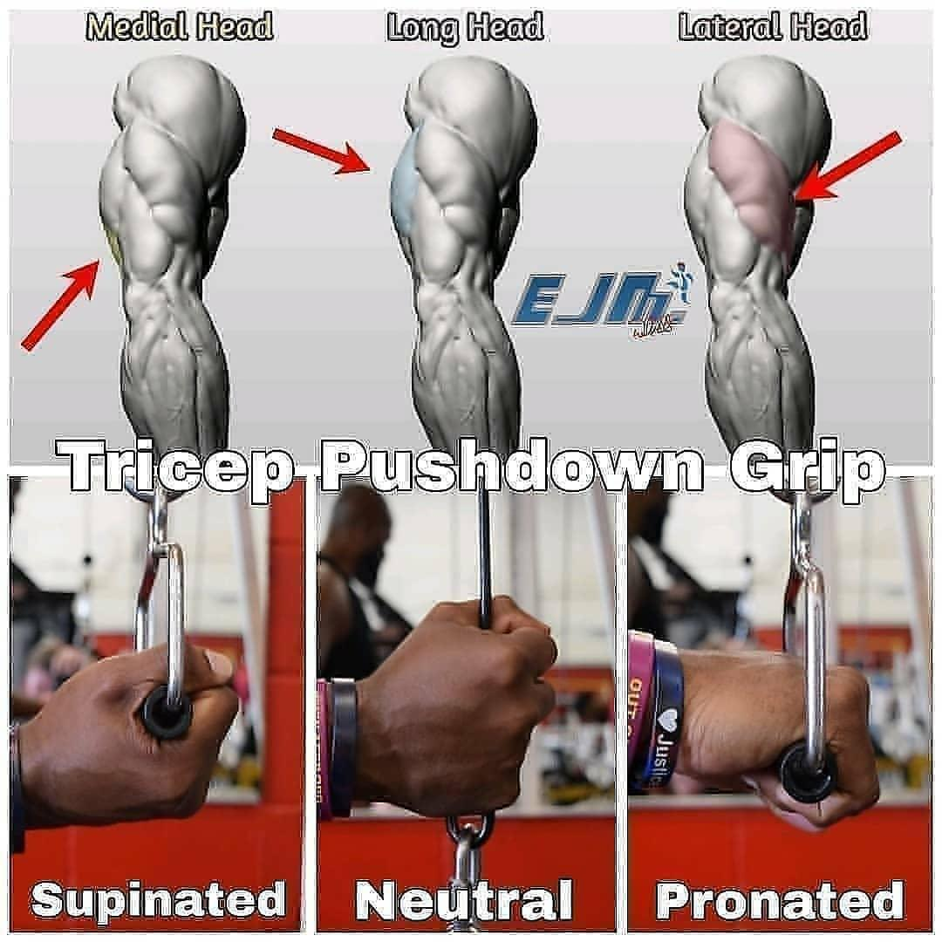
3 | Remo al pecho paralelo al suelo (dorsales) | 4 x 12-10-8-6
4 | Remo al pecho ligeramente inclinado (espalda superior) | 4 x 12-10-8-6
5 | Encogimiento de trapecios [10 reps mantego 10 seg…]
 | Descanso: subo el disco trabando trapecio inferior
6 | Biceps 21 | 3
7 | Curl en banco inclinado | 4 x 12-10-8-6
8 | Curl de martillo | 4 x 12-10-8-6
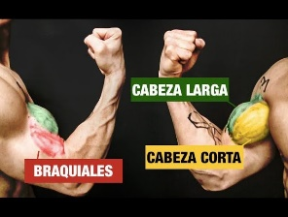
9 | Curl de predicador | 4 x 12-10-8-6

 | MIERCOLES PIERNAS

 |  |  |  | Cabeza Larga | Cabeza Corta | Variados | Braquial | Braquiorradial
 |  |  |  | 1. Curl de Arrastre | 5. Curl con Mancuernas Inclinado | 10. Dominada a la Barbilla con Mancuernas / Dominada la Barbilla Excéntrica | 13. Curls de Martillo Cruzando el Cuerpo | 15. Curls inclinados con Supinación
 |  |  |  | 2. Curls con Mancuernas Inclinado | 6. Curls de Araña | 11.Curl Sentado con Trampa (Enfocándote en el Excéntrico) | 14. Curls de robot
 |  |  |  | 3. Curls de Remo | 7. Curls de Predicador | 12. Curls Estrictos con Mancuerna (contra la pared)
 | JUEVES EMPUJE |  |  | 4. Curl de Mesero | 8. Curls sin Plata
1 | Press de banca inclinado | 4 x 12-10-8-6
2 | Fondos con peso | 4 x 12-10-8-6
3 | Press landmine | 4 x 12-10-8-6
4 | Maquina de apertura | 4 x 12-10-8-6
5 | Press de hombros con barra | 4 x 12-10-8-6
6 | Vuelos controlados | 4 x 12-10-8-6
 | y hacia adelante
7 | Vuelos con mancuerna | 4 x 12-10-8-6
8 | Triceps con barra z sobre la cabeza en banco plano | 4 x 12-10-8-6
9 | Extension de mancuerna sobre la cabeza | 4 x 12-10-8-6
10 | Triceps polea agarre supino | 4 x 12-10-8-6

 | VIERNES JALON
1 | Dominadas pronas | 4 x 12-10-8-6
2 | Dominadas supinas | 4 x 12-10-8-6
3 | Remo en polea baja | 4 x 12-10-8-6
4 | Extension en W e Y | 4 x 12-10-8-6
5 | Encogimiento de trapecios [10 reps mantego 10 seg…]
 | Descanso: subo el disco trabando trapecio inferior
6 | Curl de biceps en barra | 3
7 | Curl z en banco (hombros por delante) | 4 x 12-10-8-6
8 | Curl de araña | 4 x 12-10-8-6
9 | Curl sin dinero | 4 x 12-10-8-6

